상품제안서
스위스밀리터리 전동드라이버 (무선충전) | 상품코드: F15175

 |  |  |  |  |  |  | 02-412-0044 | www.easy1.co.kr
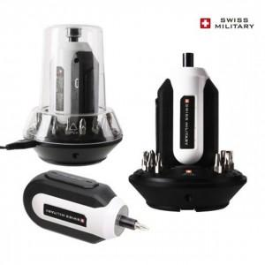

【상세/제작정보】 | 고휘도 LED라이트 USB 전동 드라이버

【인쇄/포장옵션】 | 레이저 / 시판박스

【공급단가】 | 수량 | 20~ | 50~ | 100~ | 500~ | 1,000~
*VAT별도 | 단가 | 32,000원 | 29,540원 | 28,400원 | 27,270원 | 26,590원

【상품 URL】 | https://dev.easy1.co.kr:443/src/goods_detail.php?gdno=15175

